Table 1
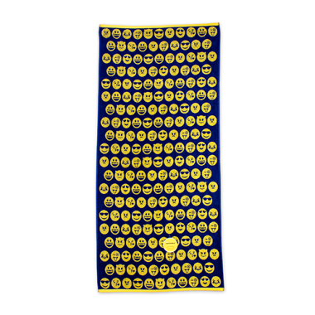
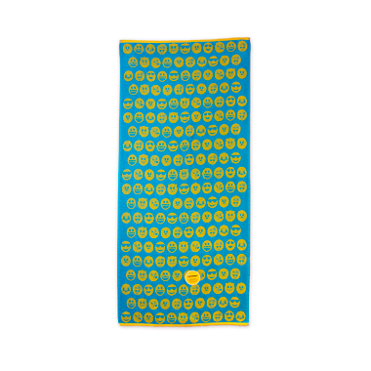
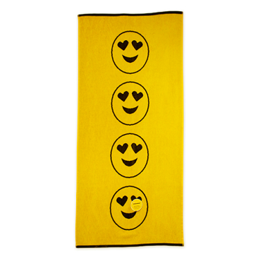
SPUGNA 100% COTONE GR.380 AL MQ
ARTICOLO | DESCRIZIONE | COLORE | Q.tà | GRIGIO | P.Pubblico | TOT P.Pubblico
EW-0028 | TELO MARE 75X150 | NERO/GIALLO | 3,190 | 8436553034100 | 29.90 € | 95,381.00 €
EW-0027 | TELO MARE 75X150 | TURCHESE/GIALLO | 4,780 | 8436553034094 | 29.90 € | 142,922.00 €
EW-0026 | TELO MARE 75X150 | NAVY/GIALLO | 3,900 | 8436553034087 | 29.90 € | 116,610.00 €
 |  |  | 11,870 |  |  | 354,913.00 €

